상품제안서
심플 웰컴키트 S10 | 상품코드: S44478

 |  |  |  |  |  | 02-713-8555 | www.synergygift.co.kr
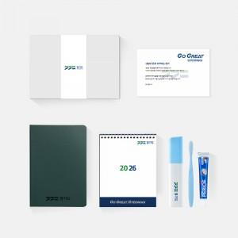

【상세/제작정보】 | 디자인패키지,어프로치노트프로,페리오 치약 칫솔세트, 커스텀캘린더, 웰컴카드 5종 KIT

【인쇄/포장옵션】 | 구성품전체1곳포함 / 포장불가능

【공급단가】 | 수량 | 100~ | 300~ | 500~ | 1,000~
*VAT별도 | 스티커형 | 23,500원 | 19,000원 | 18,000원 | 16,000원
 | 띠지형 | 25,500원 | 20,500원 | 19,000원 | 17,000원

【상품 URL】 | https://www.synergygift.co.kr:443/src/goods_detail.php?gdno=44478

